회원가입 화면
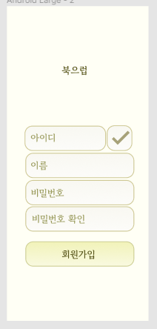
EPIC
1. 회원가입 화면 구현 1)
이거 석규님이 와이어프레임에 화면 설계하신거 토대로
회원 가입 화면에 어떤 버튼, EditBox들 배치할지 위에 적으시고
각 상황들 판단하셔서 표 작성하시면 됩니다 😀
테스트케이스는,, 어차피 추후에 또 수정할 가능성이 많아 보이니까 간략하게만 하시면 될 것 같아요 🥴

TC NO | 사전 조건 | 테스트 스텝 | 기대 결과 | 수행 결과 | 이슈 번호
1 | 아이디 입력 O, 아이디가 존재 | 중복 체크 클릭 | 아이디가 존재한다는 메시지
2 | 아이디 입력 O, 아이디가 존재 X | 중복 체크 클릭 | 아이디를 사용 가능하다는 메시지
3 | 아이디 입력 X | 중복 체크 클릭 | 아이디를 입력하라는 메시지
4 | 비밀번호, 비밀번호 확인 일치 X | 회원가입 버튼 클릭 | 비밀번호 일치하지 않는다는 메시지
5 | 비밀번호, 비밀번호 확인 일치 | 회원가입 버튼 클릭 | 다른 조건 만족 시 회원가입
6 | 회원정보 누락 | 회원가입 버튼 클릭 | 회원 정보 기입 필요 메시지
7 | 회원정보 입력 완료, 중복 체크 X | 회원가입 버튼 클릭 | 중복 체크 필요 메시지
8 | 회원정보 입력 완료, 비밀번호 불일치 | 회원가입 버튼 클릭 | 비밀번호 일치 필요 메시지

